三项费用分配
2017.1月份101车间三项费用分配表
本月入库品名 | 产量 | 生产工时 | 应摊能源费用 | 应摊工资费用 | 应摊制造费用 | 合计分摊
P12（加缓冲剂） | 7755.2890 | 920.00 | 248,132.18 | 238,786.92 | 78,802.48 | 565,721.58
春节放假 |  |  | 0.00 | 0.00 | 23,840.56 | 23,840.56
总计 |  | 920.00 | 248132.18 | 238786.92 | 102643.04 | 589562.14 | 产品分摊制造费用
本月24号起开始春节放假共计8天 |  |  |  | 折旧 | 92382.17 | 90.00% | 68541.61
制造费用下折旧费用8/31计停工损失，其余不受影响 |  |  |  | 修理 | 0 | 0.00% | 0.00
 |  |  |  | 机物料 | 10260.87 | 10.00% | 10260.87
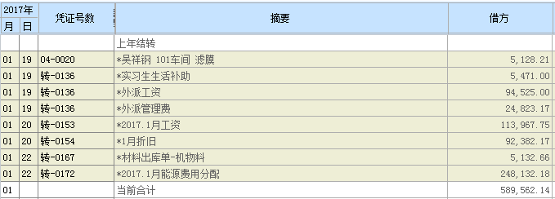

2017.1月份102车间三项费用分配表 | 产量 | 生产工时 | 应摊能源费用 | 应摊工资费用 | 应摊制造费用 | 合计分摊
停工损失 |  |  | 53,042.13 | 0.00 | 545,245.94 | 598,288.07
总计 |  |  | 53,042.13 | 0.00 | 545,245.94 | 598,288.07
全月停产 其中24号起开始春节放假 |  |  |  | 折旧 | 281276.03 | 51.59%
 |  |  |  | 修理 | 247351.28 | 45.37%
 |  |  |  | 机物料 | 16618.63 | 3.05%

2017.1月份103车间三项费用分配表 | 产量 | 生产工时 | 应摊能源费用 | 应摊工资费用 | 应摊制造费用 | 合计分摊
磺苄粗品1 | 1091.8350 | 1,440.00 | 52,986.27 | 13,537.81 | 29,784.93 | 96,309.01
磺苄粗品2 | 489.6300 | 1,440.00 | 52,986.27 | 13,537.81 | 29,784.93 | 96,309.01
回收醋酸丁酯 | 77600.0000 | 216.00 | 7,947.94 | 2,030.67 | 4,467.74 | 14,446.35
回收正丁醇 | 23000.0000 | 60.00 | 2,207.76 | 564.08 | 1,241.04 | 4,012.88
回收醋酸乙酯 | 4300.0000 | 36.00 | 1,324.66 | 338.45 | 744.62 | 2,407.73
春节放假 |  |  | 0.00 | 0.00 | 13,636.39 | 13,636.39 | 产品分摊制造费用
总计 |  | 3,192.00 | 117,452.89 | 30,008.81 | 79,659.66 | 227,121.36 | 66,023.27
本月24号起开始春节放假共计8天 |  |  |  | 折旧 | 52841.03 | 66.33% | 39204.64
制造费用下折旧费用8/31计停工损失，其余不受影响 |  |  |  | 修理 | 12,179.06 | 15.29% | 12179.06
 |  |  |  | 机物料 | 14,639.57 | 18.38% | 14639.57

2017.1月份104车间三项费用分配表 | 产量 | 生产工时 | 应摊能源费用 | 应摊工资费用 | 应摊制造费用 | 合计分摊
RD03 |  |  | 39935.53 | 76899.45 | 57525.00 | 174359.98
春节放假 |  |  | 0.00 | 0.00 | 18305.67 | 18305.67
总计 |  |  | 39,935.53 | 76,899.45 | 75,830.67 | 192665.65 | 研发
本月24号起开始春节放假共计8天 |  |  |  | 折旧 | 70,934.48 | 93.54% | 52628.81
制造费用下折旧费用8/31计停工损失，其余不受影响 |  |  |  | 修理 | 4,888.25 | 6.45% | 4888.25
配合研发试生产RD03项目 |  |  |  | 机物料 | 7.94 | 0.01% | 7.94

2017.1月份霉素粉针剂车间三项费用分配表
本月入库品名 | 产量 | 生产工时 | 应摊能源费用 | 应摊工资费用 | 应摊制造费用 | 合计分摊
711003 160万μ注射用青霉素钠 | 49.0200 | 0.00 | 0.00 | 0.00 | 0.00 | 0.00
711042 0.75g注射用阿莫西林钠舒巴坦钠(二叶强) |  | 10.00 | 15,419.01 | 25,717.75 | 11,219.15 | 52,355.92
711045 1.5g(二叶强)10 |  | 30.00 | 46,257.04 | 77,153.26 | 33,657.44 | 157,067.75
711054 0.6二叶克 | 46.6270 | 10.50 | 16,189.96 | 27,003.64 | 11,780.11 | 54,973.71
711056 1.2g(二叶克)10 | 326.6540 | 71.50 | 110,245.95 | 183,881.94 | 80,216.91 | 374,344.80
711062 2.0g注射用氨苄西林钠氯唑西林钠(二叶安) | 15.2680 | 0.00 | 0.00 | 0.00 | 0.00 | 0.00
711123 2.25g注射用哌拉西林钠他唑巴坦钠(哌舒西林) | 84.3600 | 20.50 | 31,608.98 | 52,721.40 | 22,999.25 | 107,329.63
711131 1.25二叶佳 | 92.0250 | 28.00 | 43,173.24 | 72,009.71 | 31,413.61 | 146,596.56
711146 1.5g注射用哌拉西林钠舒巴坦钠(强舒西林)10/600 | 171.1790 | 20.00 | 30,838.03 | 51,435.51 | 22,438.30 | 104,711.83
711147 0.75g注射用哌拉西林钠舒巴坦钠(二叶嗪)10/600 | 46.7730 | 11.50 | 17,731.87 | 29,575.42 | 12,902.02 | 60,209.30
春节放假 |  |  | 0.00 | 0.00 | 43,040.45 | 43,040.45 | 产品分摊制造费用 | 本月入库及上月结存
小 计 |  | 202.00 | 311,464.07 | 519,498.64 | 269,667.24 | 1,100,629.95 | 226626.79 | 227619.32
本月24号起开始春节放假共计8天 |  |  |  | 折旧 | 166,781.74 | 61.85% | 123741.29 | 140776.26
制造费用下折旧费用8/31计停工损失，其余不受影响 |  |  |  | 修理 | 33,393.19 | 12.38% | 33393.19 | 28186.35
 |  |  |  | 机物料 | 69,492.31 | 25.77% | 69492.31 | 58656.71

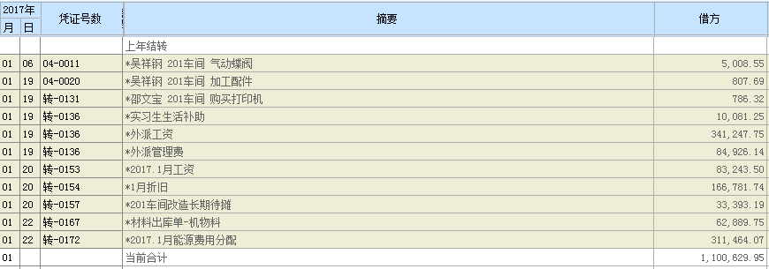

2017.1月份头孢粉针剂车间三项费用分配表
本月入库品名 | 产量 | 生产工时 | 应摊能源费用 | 应摊工资费用 | 应摊制造费用 | 合计分摊
712040 1.0g注射用头孢他啶(二叶定)10/600 | 86.8360 | 0.00 | 0.00 | 0.00 | 0.00 | 0.00
712058 1.0g注射用头孢哌酮钠舒巴坦钠(二叶仙)600 |  | 18.00 | 32,147.30 | 49,886.12 | 12,772.32 | 94,805.74
712104 2.0g注射用头孢西丁钠(二叶赛)300 | 12.9160 | 4.50 | 8,036.83 | 12,471.53 | 3,193.08 | 23,701.43
712107 1.0g注射用头孢西丁钠（二叶赛）10/600 | 137.5700 | 30.50 | 54,471.82 | 84,529.25 | 21,641.98 | 160,643.05
712107 1.0g注射用头孢西丁钠（二叶赛）10/600 |  | 31.50 | 56,257.78 | 87,300.70 | 22,351.55 | 165,910.04
712108 0.5g注射用头孢西丁钠（二叶赛）10/600 | 28.5160 | 7.00 | 12,501.73 | 19,400.16 | 4,967.01 | 36,868.90
712121 0.75g注射用头孢呋辛钠(二叶威) | 45.5570 | 10.50 | 18,752.59 | 29,100.23 | 7,450.52 | 55,303.35
712122 1.5g注射用头孢呋辛钠(二叶威) | 42.8550 | 10.50 | 18,752.59 | 29,100.23 | 7,450.52 | 55,303.35
712123 1.0g注射用头孢呋辛钠(二叶威) | 135.7970 | 30.50 | 54,471.82 | 84,529.25 | 21,641.98 | 160,643.05
712134 1.0g注射用头孢孟多酯钠(二叶莫)600 | 114.3740 | 9.00 | 16,073.65 | 24,943.06 | 6,386.16 | 47,402.87
712136 1.0g二叶莫 1/400 | 9.6477 | 0.00 | 0.00 | 0.00 | 0.00 | 0.00
712141 0.5g注射用头孢唑肟钠(二叶必) | 39.7000 | 8.50 | 15,180.67 | 23,557.33 | 6,031.37 | 44,769.38
712144 1.0g注射用头孢唑肟钠(二叶必)10/600 | 94.0520 | 20.00 | 35,719.23 | 55,429.02 | 14,191.46 | 105,339.71
712161 0.5g注射用头孢米诺钠(二叶甘) | 46.4260 | 10.50 | 18,752.59 | 29,100.23 | 7,450.52 | 55,303.35
712163 1.0g二叶甘 1/300 | 13.2838 | 0.00 | 0.00 | 0.00 | 0.00 | 0.00
712234 1.0g注射用头孢尼西钠(二叶希)600 | 16.4940 | 4.00 | 7,143.85 | 11,085.80 | 2,838.29 | 21,067.94
春节放假 |  |  | 0.00 | 0.00 | 38,565.59 | 38,565.59 | 产品分摊制造费用 | 本月入库及上月结存
小 计 |  | 195.00 | 348,262.45 | 540,432.93 | 176,932.36 | 1,065,627.74 | 138366.77 | 161607.79
本月24号起开始春节放假共计8天 |  |  |  | 折旧 | 149441.67 | 84.46% | 110876.08 | 136498.14
制造费用下折旧费用8/31计停工损失，其余不受影响 |  |  |  | 修理 | 0.00 | 0.00% | 0.00 | 0.00
 |  |  |  | 机物料 | 27490.69 | 15.54% | 27490.69 | 25109.65

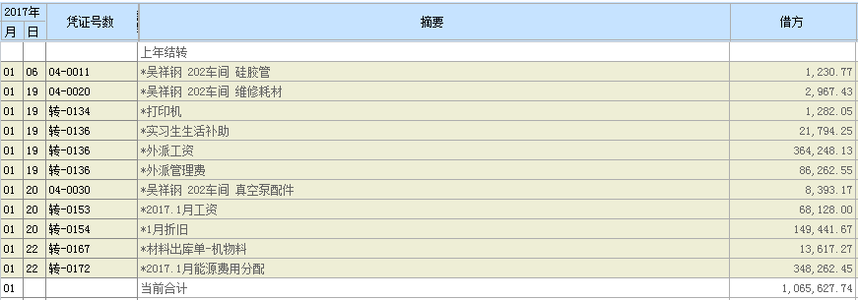

2017.1月份冻干粉针剂车间三项费用分配表
本月入库品名 | 产量 | 生产工时 | 冻干工时 | 应摊能源费用 | 应摊工资费用 | 应摊制造费用 | 合计分摊
713016 100mg(二叶青)10/1000 | 76.9910 | 144.00 | 384.00 | 107,906.63 | 85,158.49 | 104,153.99 | 297,219.11
713073 60mg注射用奥美拉唑钠(二叶宁) | 88.0150 | 272.00 | 640.00 | 179,844.38 | 160,854.92 | 173,589.98 | 514,289.29
713105 80mg注射用奥扎格雷钠(二叶坦) | 23.4710 | 48.00 | 128.00 | 35,968.88 | 28,386.16 | 34,718.00 | 99,073.04
713105 80mg注射用奥扎格雷钠(二叶坦) |  | 24.00 | 64.00 | 17,984.44 | 14,193.08 | 17,359.00 | 49,536.52
春节放假 |  |  |  | 0.00 | 0.00 | 57,013.11 | 57,013.11 | 产品分摊制造费用 | 本月入库
小计 |  | 488.00 | 1,216.00 | 341,704.33 | 288,592.65 | 386,834.08 | 1,017,131.06 | 329,820.97 | 312,461.97
本月24号起开始春节放假共计8天 |  |  |  |  | 折旧 | 220,925.80 | 57.11% | 188,364.90 | 178,450.96
制造费用下折旧费用8/31计停工损失，其余不受影响 |  |  |  |  | 修理 | 123,676.07 | 31.97% | 105,448.21 | 99,898.30
生产工时比例分摊工资费用 冻干工时比例分摊能源费用与制造费用 |  |  |  |  | 机物料 | 42,232.21 | 10.92% | 36,007.86 | 34,112.71

2017.1月份胶囊剂车间三项费用分配表
本月入库品名 | 产量 | 工时 | 应摊能源费用 | 应摊工资费用 | 应摊制造费用 | 合计分摊
714012 甲磺酸酚妥拉明胶囊胶囊600粒 | 1.8720 | 6.00 | 3,199.44 | 7,751.65 | 1,801.10 | 12,752.19
714013 40mg甲磺酸酚妥拉明胶囊(鑫烨)4粒/320盒 | 3.0750 | 10.00 | 5,332.40 | 12,919.41 | 3,001.84 | 21,253.65
714025 150mg罗红霉素胶囊(二叶虹)12×400 | 10.7580 | 24.00 | 12,797.76 | 31,006.59 | 7,204.41 | 51,008.77
714031 二甲双胍格列本脲胶囊(二叶双平) | 0.7250 | 14.00 | 7,465.36 | 18,087.18 | 4,202.57 | 29,755.11
714102 20mg奥美拉唑肠溶胶囊(中大)14/300 | 10.2370 | 4.00 | 2,132.96 | 5,167.77 | 1,200.73 | 8,501.46
714103 20mg奥美拉唑肠溶胶囊(乐奥苏)28/300 | 21.5190 | 70.00 | 37,326.81 | 90,435.90 | 21,012.86 | 148,775.57
春节放假 |  |  | 0.00 | 0.00 | 40,282.85 | 40,282.85 | 产品分摊制造费用 | 本月入库及上月结存
小计 |  | 128.00 | 68,254.74 | 165,368.50 | 78,706.37 | 312,329.61 | 38,423.52 | 54542.55
本月16号车间证件到期开始停产 |  |  |  | 折旧 | 78,048.03 | 99.16% | 38102.12 | 54086.33
制造费用下折旧费用16/31计停工损失，其余不受影响 |  |  |  | 修理 | 0.00 | 0.00% | 0.00 | 0.00
 |  |  |  | 机物料 | 658.34 | 0.84% | 321.40 | 456.22

2017.1月份冻干抗肿瘤车间三项费用分配表
本月入库品名 | 产量 | 生产工时 | 应摊能源费用 | 应摊工资费用 | 应摊制造费用 | 合计分摊
RD04 |  |  | 7,601.97 | 0.00 | 0.00 | 7,601.97
小 计 |  |  | 7,601.97 | 0.00 | 0.00 | 7,601.97
研发RD04项目相关 |  |  |  | 折旧 | 0.00 | #DIV/0!
 |  |  |  | 修理 | 0.00 | #DIV/0!
 |  |  |  | 机物料 | 0.00 | #DIV/0!

2017.1月份青霉素粉针剂二期车间三项费用分配表
本月入库品名 | 产量 | 生产工时 | 应摊能源费用 | 应摊工资费用 | 应摊制造费用 | 合计分摊
停工损失 |  |  | 905.33 | 0.00 | 135,208.52 | 136,113.85
小 计 |  |  | 905.33 | 0.00 | 135,208.52 | 136,113.85
全月停产 其中24号起开始春节放假 |  |  |  | 折旧 | 135204.90 | 100.00%
 |  |  |  | 修理 | 0.00 | 0.00%
 |  |  |  | 机物料 | 3.62 | 0.00%

2017.2月份101车间三项费用分配表
本月入库品名 | 产量 | 生产工时 | 应摊能源费用 | 应摊工资费用 | 应摊制造费用 | 合计分摊
P12 | 6902.7620 | 840.00 | 211,499.26 | 197,307.16 | 118,972.74 | 527,779.16
P12（加缓冲剂） | 1360.0000 | 160.00 | 40,285.57 | 37,582.32 | 22,661.47 | 100,529.36
春节放假 |  |  | 0.00 | 0.00 | 16,496.82 | 16,496.82
总计 |  | 1,000.00 | 251784.83 | 234889.48 | 158131.03 | 644805.34 | 141,634.21
月初延续春节放假5天，折旧5/28停工损失 |  |  |  | 折旧 | 92382.17 | 58.42% | 82744.51
 |  |  |  | 修理 | 64.84 | 0.04% | 58.08
 |  |  |  | 机物料 | 65684.02 | 41.54% | 58831.62

2017.2月份102车间三项费用分配表 | 产量 | 生产工时 | 应摊能源费用 | 应摊工资费用 | 应摊制造费用 | 合计分摊
停工损失 |  |  | 46,124.67 | 0.00 | 323,832.99 | 369,957.66
总计 |  |  | 46,124.67 | 0.00 | 323,832.99 | 369,957.66
月初延续春节放假5天，全月停产，核算停工损失 |  |  |  | 折旧 | 281280.92 | 86.86%
 |  |  |  | 修理 | 162.09 | 0.05%
 |  |  |  | 机物料 | 42389.98 | 13.09%

2017.2月份103车间三项费用分配表 | 产量 | 生产工时 | 应摊能源费用 | 应摊工资费用 | 应摊制造费用 | 合计分摊
磺苄粗品1 | 1097.7900 | 1,344.00 | 84,004.14 | 16,224.04 | 45,077.94 | 145,306.12
磺苄粗品2 | 400.4600 | 1,344.00 | 84,004.14 | 16,224.04 | 45,077.94 | 145,306.12
回收醋酸丁酯 | 90400.0000 | 216.00 | 13,500.67 | 2,607.43 | 7,244.67 | 23,352.77
回收正丁醇 | 36100.0000 | 160.00 | 10,000.49 | 1,931.43 | 5,366.42 | 17,298.35
回收醋酸乙酯 | 4700.0000 | 72.00 | 4,500.22 | 869.14 | 2,414.89 | 7,784.26
停工损失 |  |  | 0.00 | 0.00 | 9,435.90 | 9,435.90
总计 |  | 3,136.00 | 196,009.66 | 37,856.09 | 114,617.76 | 348,483.51 | 105,181.86
月初延续春节放假5天，折旧5/28停工损失 |  |  |  | 折旧 | 52841.03 | 46.10% | 48490.90
 |  |  |  | 修理 | 27,348.44 | 23.86% | 25096.98
 |  |  |  | 机物料 | 34,428.29 | 30.04% | 31593.98

2017.2月份104车间三项费用分配表 | 产量 | 生产工时 | 应摊能源费用 | 应摊工资费用 | 应摊制造费用 | 合计分摊
RD03 |  |  | 78845.04 | 71008.90 | 61857.35 | 211711.29
总计 |  |  | 78,845.04 | 71,008.90 | 74,524.22 | 224378.16 | 研发
月初延续春节放假5天，折旧5/28停工损失，其余配合研发项目，核算研发费 |  |  |  | 折旧 | 70,934.48 | 95.18%
 |  |  |  | 修理 | 3,589.74 | 4.82%
 |  |  |  | 机物料 | 0.00 | 0.00%

2017.2月份霉素粉针剂车间三项费用分配表
本月入库品名 | 产量 | 生产工时 | 应摊能源费用 | 应摊工资费用 | 应摊制造费用 | 合计分摊
711004 0.5g注射用苯唑西林钠 |  | 10.50 | 16,110.87 | 26,568.88 | 11,165.51 | 53,845.27
711007 1.0g注射用美洛西林钠(二叶美) | 182.7770 | 47.50 | 72,882.53 | 120,192.56 | 50,510.65 | 243,585.74
711038 1.5g注射用氨苄西林钠舒巴坦钠(二叶舒)10/600 | 90.2970 | 19.00 | 29,153.01 | 48,077.03 | 20,204.26 | 97,434.30
711042 0.75g注射用阿莫西林钠舒巴坦钠(二叶强) | 43.3450 | 0.00 | 0.00 | 0.00 | 0.00 | 0.00
711045 1.5g(二叶强)10 | 131.3030 | 0.00 | 0.00 | 0.00 | 0.00 | 0.00
711054 0.6二叶克 | 46.3720 | 10.50 | 16,110.87 | 26,568.88 | 11,165.51 | 53,845.27
711054 0.6二叶克 |  | 10.50 | 16,110.87 | 26,568.88 | 11,165.51 | 53,845.27
711056 1.2g(二叶克)10 | 139.8030 | 30.50 | 46,798.25 | 77,176.28 | 32,433.16 | 156,407.69
711061 1.0g注射用氨苄西林钠氯唑西林钠(二叶安) |  | 10.50 | 16,110.87 | 26,568.88 | 11,165.51 | 53,845.27
711077 1.5g注射用阿洛西林钠(二叶达) | 8.6830 | 2.50 | 3,835.92 | 6,325.92 | 2,658.46 | 12,820.30
711079 1.0g注射用阿洛西林钠(二叶达) | 37.4420 | 8.00 | 12,274.95 | 20,242.96 | 8,507.06 | 41,024.97
711121 1.125g注射用哌拉西林钠他唑巴坦钠 | 134.0440 | 29.00 | 44,496.70 | 73,380.72 | 30,838.08 | 148,715.50
711131 1.25二叶佳 | 90.7780 | 20.50 | 31,454.56 | 51,872.58 | 21,799.33 | 105,126.48
711147 0.75g注射用哌拉西林钠舒巴坦钠(二叶嗪)10/600 |  | 10.00 | 15,343.69 | 25,303.70 | 10,633.82 | 51,281.21
春节放假 |  |  | 0.00 | 0.00 | 29,782.45 | 29,782.45 | 产品分摊制造费用 | 本月入库及上月结存
小 计 |  | 209.00 | 320,683.11 | 528,847.28 | 252,029.32 | 1,101,559.71 | 222246.87 | 222993.10
月初延续春节放假5天，折旧5/28停工损失 |  |  |  | 折旧 | 166,781.74 | 66.18% |  | 147566.87
 |  |  |  | 修理 | 33,911.88 | 13.46% |  | 30004.90
 |  |  |  | 机物料 | 51,335.70 | 20.37% |  | 45421.33

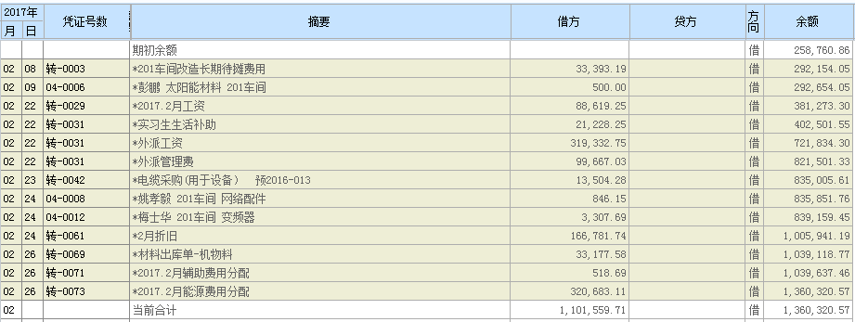

2017.2月份头孢粉针剂车间三项费用分配表
本月入库品名 | 产量 | 生产工时 | 应摊能源费用 | 应摊工资费用 | 应摊制造费用 | 合计分摊
712040 1.0g注射用头孢他啶(二叶定)10/600 | 42.5020 | 10.50 | 16,094.59 | 26,435.89 | 8,249.10 | 50,779.58
712058 1.0g注射用头孢哌酮钠舒巴坦钠(二叶仙)600 | 76.9940 | 0.00 | 0.00 | 0.00 | 0.00 | 0.00
712073 1.0g注射用头孢曲松钠(二叶松)600 | 39.8930 | 10.00 | 15,328.18 | 25,177.04 | 7,856.29 | 48,361.50
712097 0.5g注射用头孢尼西钠(二叶希)1/300 |  | 3.00 | 4,598.45 | 7,553.11 | 2,356.89 | 14,508.45
712107 1.0g注射用头孢西丁钠（二叶赛）10/600 | 183.9740 | 16.50 | 25,291.49 | 41,542.11 | 12,962.87 | 79,796.48
712108 0.5g注射用头孢西丁钠（二叶赛）10/600 | 13.9830 | 3.00 | 4,598.45 | 7,553.11 | 2,356.89 | 14,508.45
712121 0.75g注射用头孢呋辛钠(二叶威) | 48.2560 | 11.00 | 16,861.00 | 27,694.74 | 8,641.91 | 53,197.65
712123 1.0g注射用头孢呋辛钠(二叶威) | 46.5480 | 10.50 | 16,094.59 | 26,435.89 | 8,249.10 | 50,779.58
712131 0.5g注射用头孢孟多酯钠(二叶莫) | 89.3980 | 20.00 | 30,656.36 | 50,354.07 | 15,712.57 | 96,723.00
712134 1.0g注射用头孢孟多酯钠(二叶莫)600 | 107.3570 | 28.00 | 42,918.90 | 70,495.70 | 21,997.60 | 135,412.20
712136 1.0g二叶莫 1/400 |  | 4.50 | 6,897.68 | 11,329.67 | 3,535.33 | 21,762.68
712141 0.5g注射用头孢唑肟钠(二叶必) | 44.5730 | 10.00 | 15,328.18 | 25,177.04 | 7,856.29 | 48,361.50
712144 1.0g注射用头孢唑肟钠(二叶必)10/600 | 84.5820 | 19.00 | 29,123.54 | 47,836.37 | 14,926.94 | 91,886.85
712162 1.0g二叶甘 | 31.6680 | 11.00 | 16,861.00 | 27,694.74 | 8,641.91 | 53,197.65
712162 1.0g二叶甘 |  | 34.00 | 52,115.81 | 85,601.93 | 26,711.37 | 164,429.10
712163 1.0g二叶甘 1/300 |  | 11.50 | 17,627.41 | 28,953.59 | 9,034.73 | 55,615.73
712234 1.0g注射用头孢尼西钠(二叶希)600 | 19.7350 | 4.50 | 6,897.68 | 11,329.67 | 3,535.33 | 21,762.68
春节放假 |  |  | 0.00 | 0.00 | 26,700.31 | 26,700.31 | 产品分摊制造费用 | 本月入库及上月结存
小 计 |  | 207.00 | 317,293.30 | 521,164.67 | 189,325.42 | 1,027,783.39 | 162625.11 | 156110.67
月初延续春节放假5天，折旧5/28停工损失 |  |  |  | 折旧 | 149521.76 | 78.98% |  | 123290.06
 |  |  |  | 修理 | 1116.98 | 0.59% |  | 921.02
 |  |  |  | 机物料 | 38686.68 | 20.43% |  | 31899.59

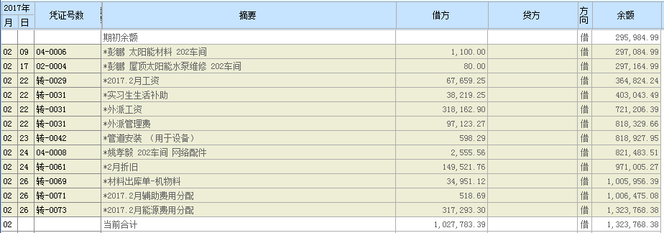

2017.2月份冻干粉针剂车间三项费用分配表
本月入库品名 | 产量 | 生产工时 | 冻干工时 | 应摊能源费用 | 应摊工资费用 | 应摊制造费用 | 合计分摊
713016 100mg(二叶青)10/1000 |  | 24.00 | 64.00 | 17,472.45 | 11,331.45 | 9,549.54 | 38,353.43
713017 50mg注射用磷酸川芎嗪(二叶青)10/1000 | 7.7590 | 24.00 | 64.00 | 17,472.45 | 11,331.45 | 9,549.54 | 38,353.43
713073 60mg注射用奥美拉唑钠(二叶宁) | 80.2400 | 232.00 | 576.00 | 157,252.02 | 109,537.31 | 85,945.85 | 352,735.18
713105 80mg注射用奥扎格雷钠(二叶坦) | 131.7140 | 233.00 | 576.00 | 157,252.02 | 110,009.45 | 85,945.85 | 353,207.33
713107 40mg注射用奥扎格雷钠(二叶坦)1000 | 23.3570 | 48.00 | 128.00 | 34,944.89 | 22,662.89 | 19,099.08 | 76,706.86
春节放假 |  |  |  | 0.00 | 0.00 | 38,212.38 | 38,212.38 | 产品分摊制造费用
小计 |  | 561.00 | 1,408.00 | 384,393.83 | 264,872.55 | 248,302.24 | 897,568.62 | 217,899.32
月初延续春节放假5天，折旧5/28停工损失 |  |  |  |  | 折旧 | 213,989.32 | 86.18% | 187,787.79
 |  |  |  |  | 修理 | 21,367.52 | 8.61% | 18,751.21
生产工时比例分摊工资费用 冻干工时比例分摊能源费用与制造费用 |  |  |  |  | 机物料 | 12,945.40 | 5.21% | 11,360.32

2017.2月份胶囊剂车间三项费用分配表
本月入库品名 | 产量 | 工时 | 应摊能源费用 | 应摊工资费用 | 应摊制造费用 | 合计分摊
714025 150mg罗红霉素胶囊(二叶虹)12×400 |  | 36.00 | 7,852.31 | 91,168.03 | 64,984.96 | 164,005.29
71402A 150mg罗红霉素胶囊(鑫烨)10粒/600盒 |  | 12.00 | 2,617.44 | 30,389.34 | 21,661.65 | 54,668.43
停工 |  | 228.00 |  |  | 52,961.16 | 52,961.16
春节放假 |  | 60.00 | 0.00 | 0.00 | 13,937.15 | 13,937.15
小计 |  | 48.00 | 10,469.74 | 121,557.37 | 153,544.92 | 285,572.03 | 86,646.61
月初延续春节放假5天，月末生产4天，折旧24/28停工损失 |  |  |  | 折旧 | 78,048.03 | 50.83%
三项费用结余 |  |  |  | 修理 | 68,338.57 | 44.51%
 |  |  |  | 机物料 | 7,158.32 | 4.66%

2017.2月份冻干抗肿瘤车间三项费用分配表
本月入库品名 | 产量 | 生产工时 | 应摊能源费用 | 应摊工资费用 | 应摊制造费用 | 合计分摊
RD04 |  |  | 8,047.87 | 0.00 | 18,835.36 | 26,883.23
小 计
配合研发 |  |  |  | 折旧 |  | #DIV/0!
 |  |  |  | 修理 | 259.35 | #DIV/0!
 |  |  |  | 机物料 | 18,576.01 | #DIV/0!

2017.2月份青霉素粉针剂二期车间三项费用分配表
本月入库品名 | 产量 | 生产工时 | 应摊能源费用 | 应摊工资费用 | 应摊制造费用 | 合计分摊
停工损失 |  |  | 1,368.50 | 0.00 | 138,347.36 | 139,715.86
小 计 |  |  | 1,368.50 | 0.00 | 138,347.36 | 139,715.86
月初延续春节放假5天，全月停产，核算停工损失 |  |  |  | 折旧 | 135204.90 | 97.73%
 |  |  |  | 修理 | 0.00 | 0.00%
 |  |  |  | 机物料 | 3142.46 | 2.27%

2017.3月份101车间三项费用分配表
本月入库品名 | 产量 | 生产工时 | 应摊能源费用 | 应摊工资费用 | 应摊制造费用 | 合计分摊
苯唑西林钠技改RD14 |  |  | 28,607.78 | 0.00 | 161,852.80 | 190,460.58
总计 |  |  | 28607.78 | 0.00 | 161852.80 | 190460.58
上月入库收尾 本月研发技改 |  |  |  | 折旧 | 92729.91 | 57.29%
 |  |  |  | 修理 | 58438.48 | 36.11%
 |  |  |  | 机物料 | 10684.41 | 6.60%

2017.3月份102车间三项费用分配表 | 产量 | 生产工时 | 应摊能源费用 | 应摊工资费用 | 应摊制造费用 | 合计分摊
美洛西林钠 | 771.8600 | 144.00 | 70,783.04 | 45,240.10 | 67,547.23 | 183,570.38
美洛西林钠 |  | 96.00 | 76,992.08 | 49,208.53 | 73,472.42 | 199,673.04
磺苄西林钠 | 409.6100 | 96.00 | 47,188.70 | 30,160.07 | 45,031.49 | 122,380.25
磺苄西林钠 |  | 48.00 | 38,496.04 | 24,604.27 | 36,736.21 | 99,836.52
P12（加缓冲剂） | 1034.7110 | 12.00 | 9,624.01 | 6,151.07 | 9,184.05 | 24,959.13
无菌磷酸氢二钠 | 149.9200 | 48.00 | 23,594.35 | 15,080.03 | 22,515.74 | 61,190.13
检修设备(原药可见异物) |  |  | 89,410.16 | 57,145.39 | 85,322.81 | 231,878.37
总计 |  | 444.00 | 356,088.38 | 227,589.47 | 339,809.96 | 923,487.81 | 9184.05
 |  |  |  | 折旧 | 281193.26 | 82.75% | 7599.82
 |  |  |  | 修理 | 525.81 | 0.15% | 14.21
 |  |  |  | 机物料 | 58090.89 | 17.10% | 1570.02

2017.3月份103车间三项费用分配表 | 产量 | 生产工时 | 应摊能源费用 | 应摊工资费用 | 应摊制造费用 | 合计分摊
阿洛西林酸 | 4900.0000 | 168.00 | 2,570.56 | 1,721.10 | 3,010.63 | 7,302.29
磺苄粗品1 | 1132.5200 | 1,440.00 | 22,033.39 | 14,752.24 | 25,805.38 | 62,591.02
磺苄粗品2 | 478.7600 | 1,440.00 | 22,033.39 | 14,752.24 | 25,805.38 | 62,591.02
回收醋酸丁酯 | 21900.0000 | 60.00 | 918.06 | 614.68 | 1,075.22 | 2,607.96
回收正丁醇 | 8300.0000 | 24.00 | 367.22 | 245.87 | 430.09 | 1,043.18
回收醋酸乙酯 | 2600.0000 | 48.00 | 734.45 | 491.74 | 860.18 | 2,086.37
总计 |  | 3,180.00 | 48,657.07 | 32,577.87 | 56,986.89 | 138,221.83
正常生产 |  |  |  | 折旧 | 52798.68 | 92.65%
 |  |  |  | 修理 | 0.00 | 0.00%
 |  |  |  | 机物料 | 4,188.21 | 7.35%

2017.3月份104车间三项费用分配表 | 产量 | 生产工时 | 应摊能源费用 | 应摊工资费用 | 应摊制造费用 | 合计分摊
RD07 |  |  | 60843.08 | 75806.02 | 73713.10 | 210362.20
总计 |  |  | 60,843.08 | 75,806.02 | 73,713.10 | 210362.20
配合研发 |  |  |  | 折旧 | 70,934.48 | 96.23%
 |  |  |  | 修理 | 0.00 | 0.00%
 |  |  |  | 机物料 | 2,778.62 | 3.77%

2017.3月份霉素粉针剂车间三项费用分配表
本月入库品名 | 产量 | 生产工时 | 应摊能源费用 | 应摊工资费用 | 应摊制造费用 | 合计分摊
711004 0.5g注射用苯唑西林钠 | 284.4650 | 50.50 | 77,045.10 | 130,190.12 | 56,732.88 | 263,968.10
711009 400万注射用青霉素钠 | 42.4900 | 10.50 | 16,019.28 | 27,069.23 | 11,795.95 | 54,884.46
711010 1.0g注射用苯唑西林钠 | 34.1100 | 11.50 | 17,544.92 | 29,647.26 | 12,919.37 | 60,111.55
711054 0.6二叶克 | 46.4960 | 0.00
711061 1.0g注射用氨苄西林钠氯唑西林钠(二叶安) | 46.8900 | 0.00
711080 2.0g注射用阿洛西林钠（二叶达）600支 | 42.4250 | 11.00 | 16,782.10 | 28,358.24 | 12,357.66 | 57,498.00
711092 2.0g(二叶美) |  | 21.00 | 32,038.55 | 54,138.47 | 23,591.89 | 109,768.91
711094 3.0g(二叶美)10 | 31.2090 | 10.50 | 16,019.28 | 27,069.23 | 11,795.95 | 54,884.46
711101 0.5g注射用呋布西林钠(二叶神) | 19.8510 | 5.50 | 8,391.05 | 14,179.12 | 6,178.83 | 28,749.00
711113 1.6g注射用替卡西林钠克拉维酸钾(二叶康)/600 | 9.3580 | 7.00 | 10,679.52 | 18,046.16 | 7,863.96 | 36,589.64
711123 2.25g注射用哌拉西林钠他唑巴坦钠(哌舒西林) | 125.3150 | 30.50 | 46,532.19 | 78,629.68 | 34,264.41 | 159,426.28
711125 3.375g注射用哌拉西林钠他唑巴坦钠(哌舒西林)10/400 | 16.9580 | 6.50 | 9,916.70 | 16,757.14 | 7,302.25 | 33,976.09
711146 1.5g注射用哌拉西林钠舒巴坦钠(强舒西林)10/600 | 256.3610 | 63.00 | 96,115.66 | 162,415.40 | 70,775.67 | 329,306.74
711147 0.75g注射用哌拉西林钠舒巴坦钠(二叶嗪)10/600 | 43.7530 | 0.00
小 计 |  | 227.50 | 347,084.34 | 586,500.06 | 255,578.82 | 1,189,163.22 | 276117.29
 |  |  |  | 折旧 | 166,827.34 | 65.27% | 180233.69
 |  |  |  | 修理 | 38,951.30 | 15.24% | 42081.45
 |  |  |  | 机物料 | 49,800.18 | 19.49% | 53802.15
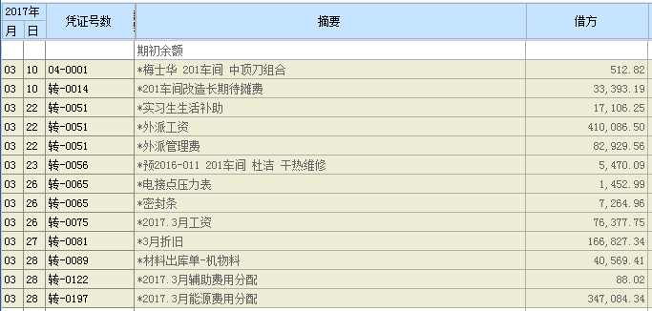

2017.3月份头孢粉针剂车间三项费用分配表
本月入库品名 | 产量 | 生产工时 | 应摊能源费用 | 应摊工资费用 | 应摊制造费用 | 合计分摊
712053 3.0g二叶仙 | 31.7400 | 11.00 | 14,855.17 | 24,927.50 | 8,904.70 | 48,687.38
712073 1.0g注射用头孢曲松钠(二叶松)600 | 46.0150 | 10.50 | 14,179.94 | 23,794.43 | 8,499.94 | 46,474.32
712097 0.5g注射用头孢尼西钠(二叶希)1/300 | 13.8076 | 0.00
712107 1.0g注射用头孢西丁钠（二叶赛）10/600 | 394.7600 | 92.00 | 124,243.25 | 208,484.57 | 74,475.71 | 407,203.53
712107 1.0g注射用头孢西丁钠（二叶赛）10/600 |  | 10.50 | 14,179.94 | 23,794.43 | 8,499.94 | 46,474.32
712121 0.75g注射用头孢呋辛钠(二叶威) | 45.7980 | 10.50 | 14,179.94 | 23,794.43 | 8,499.94 | 46,474.32
712135 2.0g注射用头孢孟多酯钠(二叶莫)400 | 31.6230 | 12.00 | 16,205.64 | 27,193.64 | 9,714.22 | 53,113.50
712136 1.0g二叶莫 1/400 | 19.7854 | 0.00
712141 0.5g注射用头孢唑肟钠(二叶必) | 138.4080 | 31.00 | 41,864.57 | 70,250.24 | 25,095.08 | 137,209.88
712141 0.5g注射用头孢唑肟钠(二叶必) |  | 11.00 | 14,855.17 | 24,927.50 | 8,904.70 | 48,687.38
712144 1.0g注射用头孢唑肟钠(二叶必)10/600 | 94.2000 | 20.50 | 27,684.64 | 46,455.80 | 16,595.13 | 90,735.57
712161 0.5g注射用头孢米诺钠(二叶甘) | 30.4340 | 7.00 | 9,453.29 | 15,862.96 | 5,666.63 | 30,982.88
712161 0.5g注射用头孢米诺钠(二叶甘) |  | 10.50 | 14,179.94 | 23,794.43 | 8,499.94 | 46,474.32
712162 1.0g二叶甘 | 141.9730 | 18.00 | 24,308.46 | 40,790.46 | 14,571.33 | 79,670.26
712163 1.0g二叶甘 1/300 |  | 11.00 | 14,855.17 | 24,927.50 | 8,904.70 | 48,687.38 | 特别注意：2月结存3月未包完继续结存
712164 0.5g注射用头孢米诺钠(二叶甘)1/400 |  | 3.00 | 4,051.41 | 6,798.41 | 2,428.56 | 13,278.38
小 计 |  | 258.50 | 349,096.52 | 585,796.32 | 209,260.55 | 1,144,153.39 | 204626.28
 |  |  |  | 折旧 | 151409.47 | 72.35% | 148056.37
 |  |  |  | 修理 | 5470.08 | 2.61% | 5348.94
 |  |  |  | 机物料 | 52381.00 | 25.03% | 51220.97
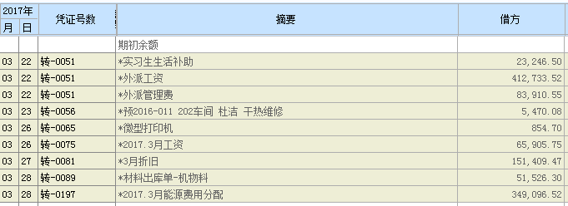

2017.3月份冻干粉针剂车间三项费用分配表
本月入库品名 | 产量 | 生产工时 | 冻干工时 | 应摊能源费用 | 应摊工资费用 | 应摊制造费用 | 合计分摊
713016 100mg(二叶青)10/1000 | 68.8510 | 120.00 | 320.00 | 56,912.08 | 40,721.54 | 38,611.00 | 136,244.62
713073 60mg注射用奥美拉唑钠(二叶宁) | 72.4730 | 264.00 | 512.00 | 91,059.32 | 89,587.39 | 61,777.60 | 242,424.31
713073 60mg注射用奥美拉唑钠(二叶宁) |  | 52.00 | 64.00 | 11,382.42 | 17,646.00 | 7,722.20 | 36,750.62
713082 1.0g注射用左卡尼汀400 | 54.0200 | 348.00 | 1,144.00 | 203,460.67 | 118,092.47 | 138,034.32 | 459,587.46
小计 |  | 784.00 | 2,040.00 | 362,814.49 | 266,047.40 | 246,145.11 | 875,007.00 | 247,972.45
 |  |  |  |  | 折旧 | 212,049.73 | 86.15% | 213,623.95
生产工时比例分摊工资费用 冻干工时比例分摊能源费用与制造费用 |  |  |  |  | 修理 | 408.46 | 0.17% | 411.49
 |  |  |  |  | 机物料 | 33,686.92 | 13.69% | 33,937.01

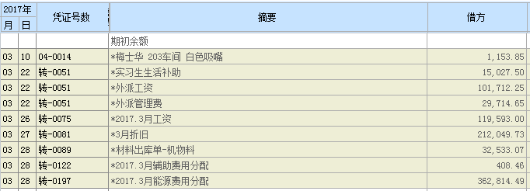

2017.3月份胶囊剂车间三项费用分配表
本月入库品名 | 产量 | 工时 | 应摊能源费用 | 应摊工资费用 | 应摊制造费用 | 合计分摊
714013 40mg甲磺酸酚妥拉明胶囊(鑫烨)4粒/320盒 |  | 26.00 | 9,803.61 | 14,468.68 | 12,385.22 | 36,657.51
714025 150mg罗红霉素胶囊(二叶虹)12×400 | 16.5890 | 0.00
714025 150mg罗红霉素胶囊(二叶虹)12×400 |  | 8.00 | 3,016.50 | 4,451.90 | 3,810.84 | 11,279.23
71402A 150mg罗红霉素胶囊(鑫烨)10粒/600盒 | 13.4530 | 12.00 | 4,524.74 | 6,677.85 | 5,716.26 | 16,918.85
71402A 150mg罗红霉素胶囊(鑫烨)10粒/600盒 |  | 8.00 | 3,016.50 | 4,451.90 | 3,810.84 | 11,279.23
714031 二甲双胍格列本脲胶囊(二叶双平) | 2.3340 | 34.00 | 12,820.11 | 18,920.58 | 16,196.06 | 47,936.75
714083 0.25g阿奇霉素胶囊(司可尼)6/400 | 12.0030 | 34.00 | 12,820.11 | 18,920.58 | 16,196.06 | 47,936.75
714085 0.25g阿奇霉素胶囊(鑫烨)12/400 | 8.9750 | 37.00 | 13,951.29 | 20,590.04 | 17,625.12 | 52,166.46
714103 20mg奥美拉唑肠溶胶囊(乐奥苏)28/300 | 15.2590 | 54.00 | 20,361.35 | 30,050.34 | 25,723.15 | 76,134.83
设备故障检修(生产甲磺酸期间) |  | 35.00 | 13,197.17 | 19,477.07 | 16,672.41 | 49,346.65
小计 |  | 248.00 | 93,511.37 | 138,008.95 | 118,135.95 | 349,656.27 | 168,103.25
月末设备故障 已列出 |  |  |  | 折旧 | 88,562.03 | 74.97% | 126020.62
 |  |  |  | 修理 | 23,504.27 | 19.90% | 33445.74
 |  |  |  | 机物料 | 6,069.65 | 5.14% | 8636.90

2017.3月份冻干抗肿瘤车间三项费用分配表
本月入库品名 | 产量 | 生产工时 | 应摊能源费用 | 应摊工资费用 | 应摊制造费用 | 合计分摊
RD04 |  |  | 37,966.28 | 0.00 | 100,501.25 | 138,467.53
小 计 |  |  | 37,966.28 | 0.00 | 100,501.25 | 138,467.53
配合研发 |  |  |  | 折旧 | 0.00 | 0.00%
 |  |  |  | 修理 | 0.00 | 0.00%
 |  |  |  | 机物料 | 100,501.25 | 100.00%

2017.3月份青霉素粉针剂二期车间三项费用分配表
本月入库品名 | 产量 | 生产工时 | 应摊能源费用 | 应摊工资费用 | 应摊制造费用 | 合计分摊
青霉素类制剂技改RD09 |  |  | 703.59 | 0.00 | 135,204.90 | 135,908.49
小 计 |  |  | 703.59 | 0.00 | 135,204.90 | 135,908.49
本月研发技改 |  |  |  | 折旧 | 135204.90 | 100.00%
 |  |  |  | 修理 | 0.00 | 0.00%
 |  |  |  | 机物料 | 0.00 | 0.00%

